Instructivo
Identificador de la Historia (ID) | Nombre de la Historia de Usuario | Quién lo requiere | Qué se requiere | Para qué se requiere | Enabler | Prioridad | Número de Iteración (#) | Criterio de Aceptación | Responsable de aceptar la Historia de Usuario | Observación

Código que identifica unívocamente la historia en el Proyecto. El formato debe ser elegido por el equipo.
Nombre corto que identifica la historia de usuario
Observaciones que puedan contribuir al entendimiento de la historia de usuario.
Identificar el rol del usuario que está solicitando la funcionalidad.
Nombre de la la persona y su rol, que será el responsable de dar la aprobación al momento de recibir la funcionalidad construida.
Descripción breve y clara de una funcionalidad en lenguaje natural, que debe poderse construir en una iteración.
Descripción breve de la utilidad de realizar esta funcionalidad para el negocio, operaciones, TI, etc.
Número que identifica la iteración en la cual se desarrollará el contenido de la historia de usuario (HU)
Criterios definidos por el product owner para dar por recibida una historia de usuario. Estos criterios serán parte de los scripts de pruebas de la aplicación.
Marcar con una X si la historia de usuario corresponde a un habilitador para que la iteración pueda desarrollarse.
La prioridad es el orden en el que se debe atender las historias de usuario. Esta prioridad es dada por el product owner.

Glosario
Glosario

Habilitadores: | Los habilitadores son aquellos que apoyan y garantizan que las actividades necesarias para la construcción de la Historia Usuario, cumplan con los requisitos para su paso a producción. Estos habilitadores pueden ser técnicos, de arquitectura, legales, seguridad, etc.
Iteración: | Una iteración es un bloque del desarrollo ágil. Cada iteración tiene un tiempo de duración de dos semanas en el cual se proporciona un resultado completo y un incremento de producto que sea potencialmente entregable.
Iteration Planning: | Proceso en el cual se planea el trabajo a realizar en una iteración.
Iterarion Execution: | Proceso en el cuál el equipo realizar el trabajo definido en la planeación de la iteración. Es decir, se completa el "hacer (do)" del ciclo PDCA, mediante la construcción y testing de la funcionalidad.
Iterarion Review: | Esta parte del proceso corresponde a la revisión del trabajo definido en el plan vs la ejecución de la iteración. A partir de esta revisión el equipo comienza con la construcción del System Demo.
Iteration Retrospective: | Reunión en la cual los miembros del equipo agile revisan el resultado de la iteración, las prácticas llevadas a cabo y se identifican los caminos a mejorar.
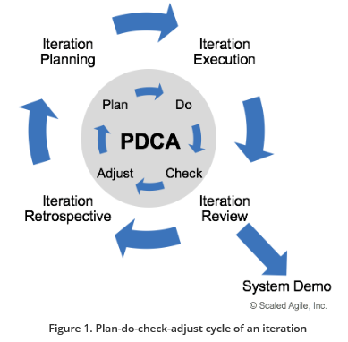
Plan
Iteration Planning

Iteration Execution
Do

Check
Iteration Review

Adjust
Iteration Retrospective

System Demo: | Evento que provee una vista integrada de la iteración entregada por el equipo ágil. Es un método para obtener el feedback del equipo ágil, business owner, sponsors, stakeholders y el cliente, sobre el entregable de la iteración.

